Sheet1
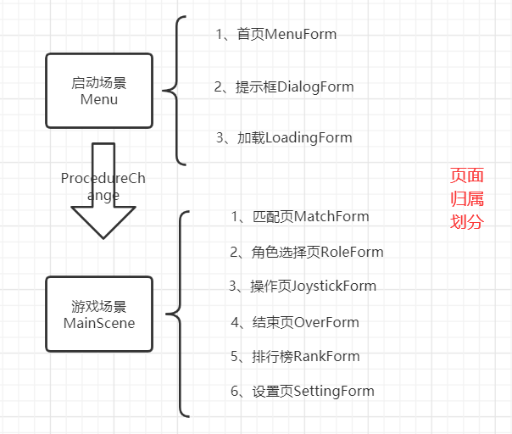
 | 模块 | 子模块 | UI（小时） | 逻辑（小时） | 进度（%） | 注备 | 负责人
功能划分 | 1,首页UI |  | 0.5 | 1 | 100%

 | 2,匹配页UI |  | 1 | 3 | 90% |  | zfj

 | 3,角色选择UI | 3个标签 | 2 | 5 | 60% | 缺少逻辑补充 | zfj
 |  | 广告弹窗 | 0.5 | 1 | 100%

 | 4,主战斗 | 1，排名 | 1 | 2 | 60% | 缺少逻辑补充 | zfj
 |  | 2，获胜 | 1 | 2 | 60% | 缺少逻辑补充 | zfj
 |  | 3，核心逻辑 | 1 | 35 | 30% | 需要添加技能3个、道具使用、近身攻击
 |  | 4，操作引导 | 0.5 | 0.5 | 90% |  | zfj
 |  | 5，模型动作对接 |  | 10 | 20%
 | 5,其他公共 | 1，设置 | 1 | 1 | 50% | 改版 | zfj
 |  | 2，加载页 | 0.5 | 1 | 80%
 |  | 3，确认框，提示 | 0.5 | 1 | 90%
 |  | 4，多语言 | 0 | 2 | 80% | 现成的，按照规则制作
 |  | 5，友盟sdk | 0 | 16 | 0 | 这个时间不好说顺利的话很快
 | 6,主框架流程 | 小调整 | 0 | 10 | 90% | 现成的，需要按照需求整合

 |  | 总耗时预估：100小时 | 9.5 | 90.5

